Sheet1
 |  |  |  |  | Bảng tiến độ công việc

 | Bắt đầu đồ án | 2023-12-05
 | Kết thúc đồ án | 2024-01-04

Phân Vùng | Công Việc | Mô Tả | Người thực hiện | Bắt đầu | Kết thúc | 2024-12-05 | 2024-12-06 | 2024-12-07 | 2024-12-08 | 2024-12-09 | 2024-12-10 | 2024-12-11 | 2024-12-12 | 2024-12-13 | 2024-12-14 | 2024-12-15 | 2024-12-16 | 2024-12-17 | 2024-12-18 | 2024-12-19 | 2024-12-20 | 2024-12-21 | 2024-12-22 | 2024-12-23 | 2024-12-24 | 2024-12-25 | 2024-12-26 | 2024-12-27 | 2024-12-28 | 2024-12-29 | 2024-12-30 | 2024-12-31 | 2025-01-01 | 2025-01-02 | 2025-01-03 | 2025-01-04
Model | Thực hiện xây dựng database | Thiết kế database bằng Mysql dựa trên các tính năng cần thiết của một trang web bán hàng | Tuấn Khoa | 2023-12-05 | 2023-12-13
View | Chọn và triễn khai phần theme, giao diện web | Sau khi đã hoàn thành database, nhóm chúng tôi chọn một giao diện đã được thiết kế sẵn, tỉnh chính và áp dụng thử | Việt Huy | 2023-12-05 | 2023-12-13
Model | Connect Database | thực hiện kết nối database ở trên vào mô hình MVC đã được tạo, kiểm tra kết nối và thử một số ứng dụng | Đình Huy | 2023-12-13 | 2023-12-20
Model | Fix, sữa chữa và hoàn thiện Database | Sau khi xem xét thì chúng tôi nhận thấy database còn có một số lỗi về logic, thiếu sót tính năng nên đã thực hiện một số cập nhật theo nhu cầu của một trang web | Đình Huy | 2023-12-13 | 2023-12-22
View | Xây dựng AdminPage | AdminPage là trang được sử dụng giống như một trình điều khiển các tác vụ trên website, do đó chúng tôi lựa chọn template AdminLte đồng thời áp dụng vào mô hình đang làm việc | Bách | 2023-12-20 | 2023-12-22
Controller | Xây dựng tính năng Register+login+logout | Tính năng đăng ký, đăng nhập, đăng xuất được xây dựng ở cả phần view và controller cho phép người dùng có thể tạo tài khoản và đăng nhập và hệ thống | Bách | 2023-12-23 | 2023-12-31
Controller | Fix lỗi tính năng Register+login+logout | Sửa chữa một số lỗi còn tồn tại ở tính năng | Bách | 2023-12-28 | 2024-01-01
Controller | Xây dựng tính năng thêm xóa sửa sản phẩm | Thêm vào Adminpage tính năng thêm xóa sửa sản phẩm, cho phép người bán có thể đưa sản phẩm lên sàn bằng các cách khác nhau | Việt Huy | 2023-12-28 | 2024-01-02
Controller | Fix lỗi của tính năng thêm xóa sửa sản phẩm | Sửa chữa một số lỗi ở phần AdminCategoryController | Đình Huy | 2023-12-26 | 2024-01-02
Cotroller | Cập nhật các tính năng, tài khoản dành cho khách hàng | Thêm vào file KhachHangController.cs ở phần Controller | Tuấn Khoa | 2024-01-02 | 2024-01-02
Controller | Thêm trình controller cho phép tìm kiếm, đánh giá trình chiếu của cửa hàng | Thêm vào file ShopController.cs | Bách | 2024-01-02 | 2024-01-02
MVC | Thực hiện chạy demo | Chia project cho các thành viên trong nhóm, chạy và đánh giá sản phẩm | Tuấn Khoa | 2024-01-02 | 2024-01-03
View | Thêm phần add to cart vào view | Thêm nút Add to cart cho phép người dùng nhấn vào để thêm sản phẩm vào giỏ hàng. Khi người dùng nhấn vào nút này, dữ liệu về sản phẩm và số lượng sẽ được gửi đến Controller để xử lý. | Tuấn Khoa | 2024-01-02 | 2024-01-03
View | Thêm chức năng quản lý khách hàng | Cập nhật file KhachHangController | Đình Huy | 2024-01-03 | 2024-01-03
MVC | Kiểm thử sản phẩm | Chia project cho các thành viên trong nhóm, chạy và đánh giá sản phẩm | Bách | 2024-01-03 | Jan-24
Design | Tạo file pdf giới thiệu về project cũng như file test case và file tiến độ công việc | Tóm tắt những việc nhóm đã làm từ đầu project | Việt Huy, Tuấn Khoa | 2024-01-04 | 2024-01-04

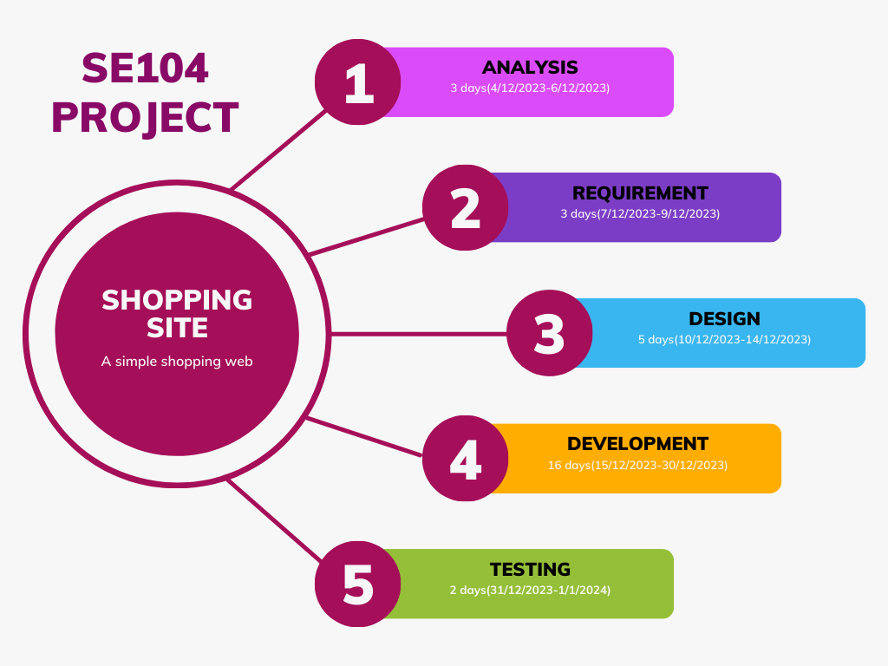

 | Roadmap của nhóm

